Intro
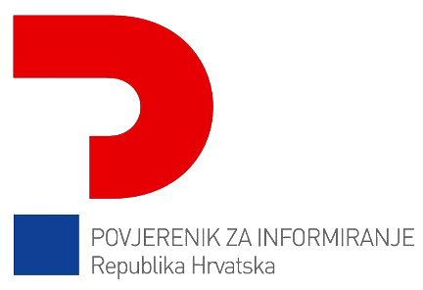 Upitnik za samoprocjenu Tijela javne vlasti sukladno Zakonu o pravu na pristup informacijama

